Maquettes
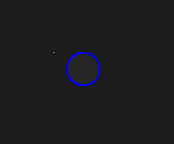
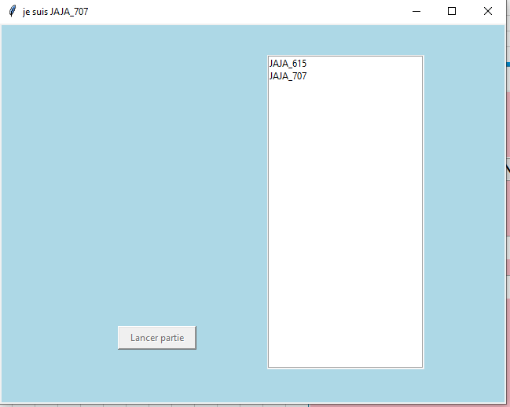
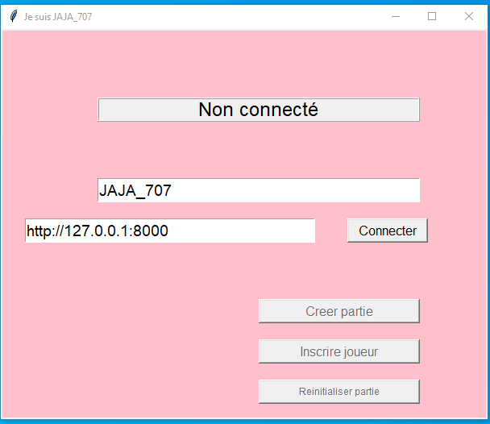
 |  |  | page connection |  |  |  | page joueur(s) connecté |  |  | Maquette des interfaces graphiques
 |  |  |  |  |  |  |  |  |  | Maquette graphique représentant les pages-écrans du logiciel prévu. Cela permet d'identifier des ensembles fonctionnels de widget, offert à l'utilisateur.
 |  |  |  |  |  |  |  |  |  | Regroupement conceptuel, plutôt qu'agencement esthétique, pour l'instant. On parle donc d'ERGONOMIE du logiciel

 |  |  |  |  |  |  |  |  |  |  |  | Arbre technologique

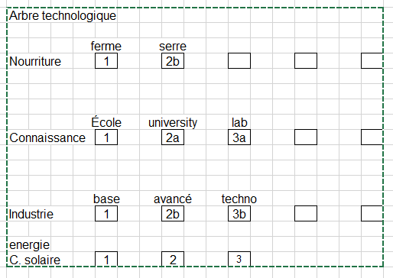

 | espace jeu |  |  |  |  | Menu joueur global (à droite de espace jeu)

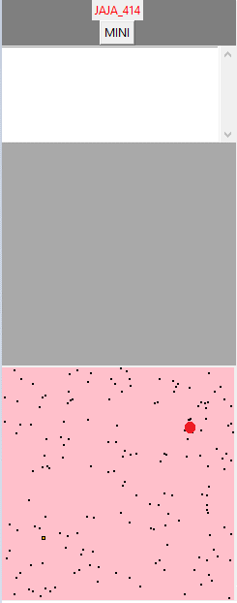

Étoile ID

 |  |  |  |  |  |  |  |  |  |  | JoueurId_X
 |  |  |  |  |  |  |  |  |  | Ressources dispo
 |  |  |  |  |  |  |  |  |  | Nourriture |  |  | xxxx
 |  |  |  |  |  |  |  |  |  | Combustible |  |  | xxxx
 |  |  |  |  |  |  |  |  |  | Population |  |  | xxxx
 |  |  |  |  |  |  |  |  |  | Materiaux |  |  | xxxx

 |  |  |  |  |  |  |  |  |  | Vaisseaux en jeu
 |  |  |  |  |  |  |  |  |  | xxxxxxxxx
 |  |  |  |  |  |  |  |  |  | xxxxx

 |  |  |  |  |  |  |  |  |  | Actions
Explorateur |  |  |  | Cargo |  |  |  | Chasseur |  | Aller-Retour
 |  |  |  |  |  |  |  |  |  | Attaquer
 |  |  |  |  |  |  |  |  |  | Escorter

 |  |  |  |  |  |  |  |  |  | Planètes conquises
 |  |  |  |  |  |  |  |  | de la couleur du joueur | xxxxxxxxx
 |  |  |  |  |  |  |  |  |  | xxxxx

 |  |  |  |  |  |  |  |  |  |  |  |  |  | ID étoile
 |  |  |  |  |  |  |  |  |  |  |  |  |  | Créer vaisseau | Info planète |  | Batiments de la planete
 |  |  |  |  |  |  |  |  |  | (Mini map) |  |  |  | Cargo (10 m., 10p.) | Nourriture | xxxx | Alimentation (8 m., 10p.) | qte | niv1 | qte | niv2 | qte | niv3
 |  |  |  |  |  |  |  |  |  |  |  |  |  | Eclaireur (10 m., 5p.) | Combustible | xxxx | Science (10 m., 10p.) | qte | niv1 | qte | niv2 | qte | niv3
 |  |  |  |  |  |  |  |  |  |  |  |  |  | Chasseur (10 m., 15p.) | Population | xxxx | Industrie (12 m, 10p) | qte | niv1 | qte | niv2 | qte | niv3
 |  |  |  |  |  |  |  |  |  |  |  |  |  |  | Materiaux | xxxx | Habitation (8 m.) | qte | niv1 | qte | niv2 | qte | niv3

 | Étoile mère |  |  |  | Étoile quelconque

 |  |  |  |  |  |  |  |  | de la couleur du joueur lorsque possédé

 |  | Trou de ver

